手順書
操作手順書 |  |  |  |  | 作成日時：2019/10/18-09:57:49

 | １．操作環境

 |  |  | シナリオファイル名 | C:\Users\Administrator\Desktop\動作確認手順\受注状況一覧リスト.winsnr

 | ２．操作手順

 |  | ２．１．シナリオ：受注状況一覧リスト
 |  |  | ２．１．１．[受注状況一覧リスト]ウィンドウ |  |  | 確認日 | 結果
 |  |  | 画面 | 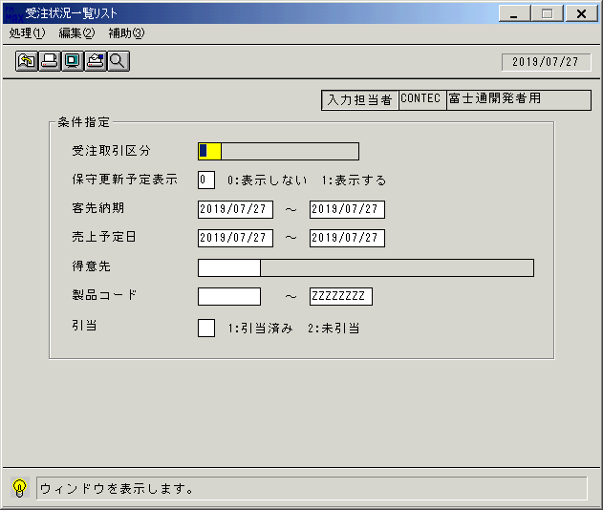
 |  |  | 操作内容 | 「受注状況一覧リスト」ウィンドウを初期画面表示します。「受注取引先区分」で検索ボタンを押します。

 |  |  | ２．１．２．[受注状況一覧リスト]ウィンドウ - [受注取引区分一覧]ウィンドウ |  |  | 確認日 | 結果
 |  |  | 画面 | 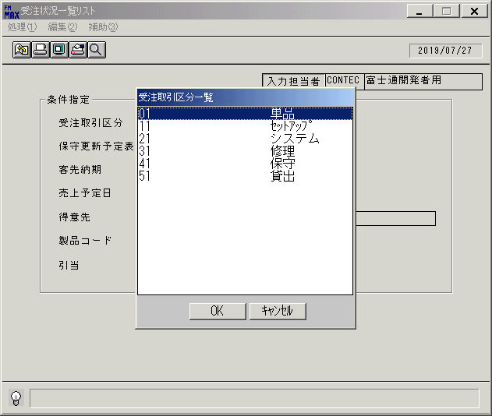
 |  |  | 操作内容 | 受注取引先区分を選択し「OK」をクリックします。

 |  |  | ２．１．３．[受注状況一覧リスト]ウィンドウ |  |  | 確認日 | 結果
 |  |  | 画面 | 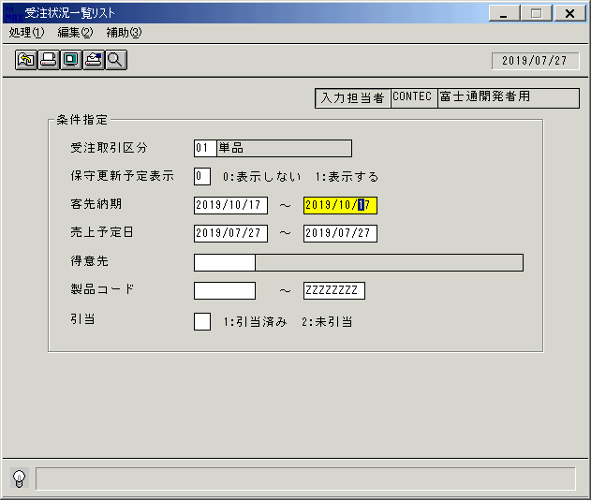
 |  |  | 操作内容 | 「客先納期」を入力します。

 |  |  | ２．１．４．[受注状況一覧リスト]ウィンドウ |  |  | 確認日 | 結果
 |  |  | 画面 | 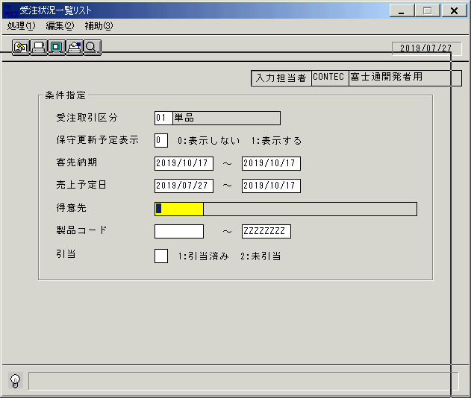
 |  |  | 操作内容 | 「売上予定日」を入力します。

 |  |  | ２．１．５．[受注状況一覧リスト]ウィンドウ |  |  | 確認日 | 結果
 |  |  | 画面 | 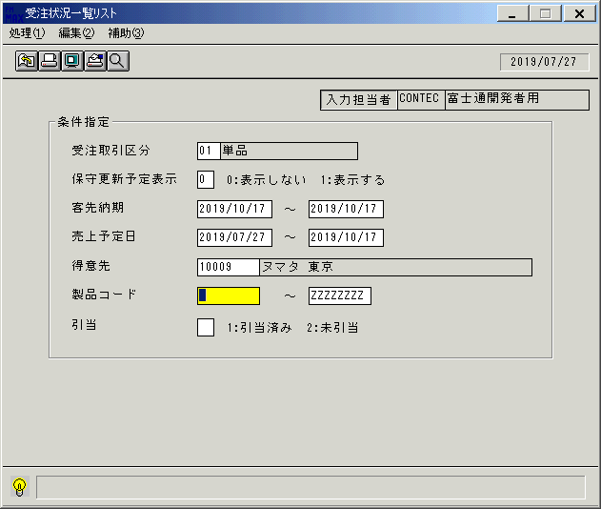
 |  |  | 操作内容 | 「得意先」を入力します。

 |  |  | ２．１．６．[受注状況一覧リスト]ウィンドウ |  |  | 確認日 | 結果
 |  |  | 画面 | 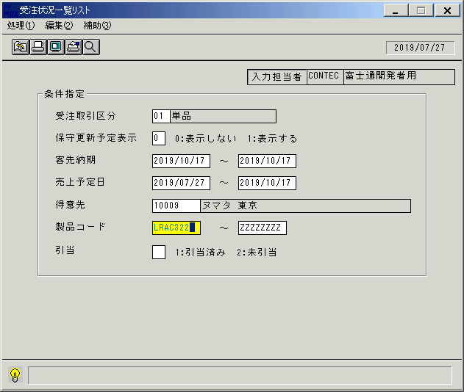
 |  |  | 操作内容 | 「製品コード」を入力します。

 |  |  | ２．１．７．[受注状況一覧リスト]ウィンドウ |  |  | 確認日 | 結果
 |  |  | 画面 | 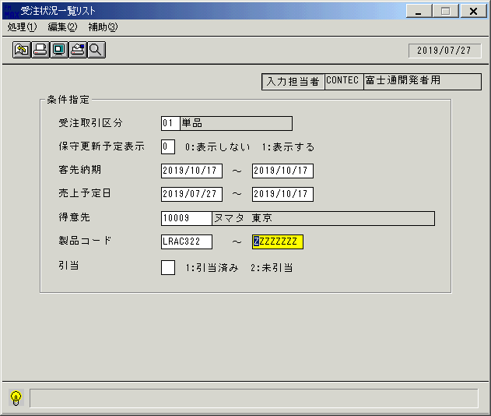
 |  |  | 操作内容 | 「引当」を入力します。

 |  |  | ２．１．８．[受注状況一覧リスト]ウィンドウ - [受注状況一覧リスト]ウィンドウ |  |  | 確認日 | 結果
 |  |  | 画面 | 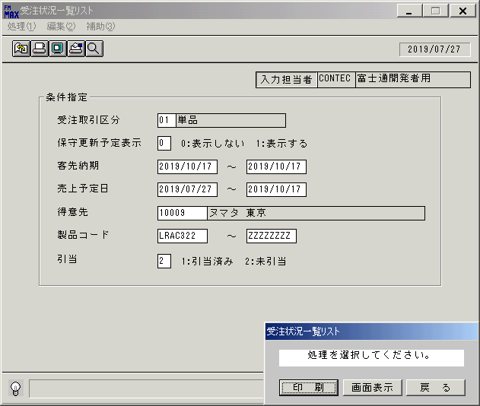
 |  |  | 操作内容 | 「画面表示」をクリックします。

 |  |  | ２．１．９．[デスクトップ]ウィンドウ - [受注状況一覧リスト･ﾚﾎﾟｰﾄ]ウィンドウ |  |  | 確認日 | 結果
 |  |  | 画面 | 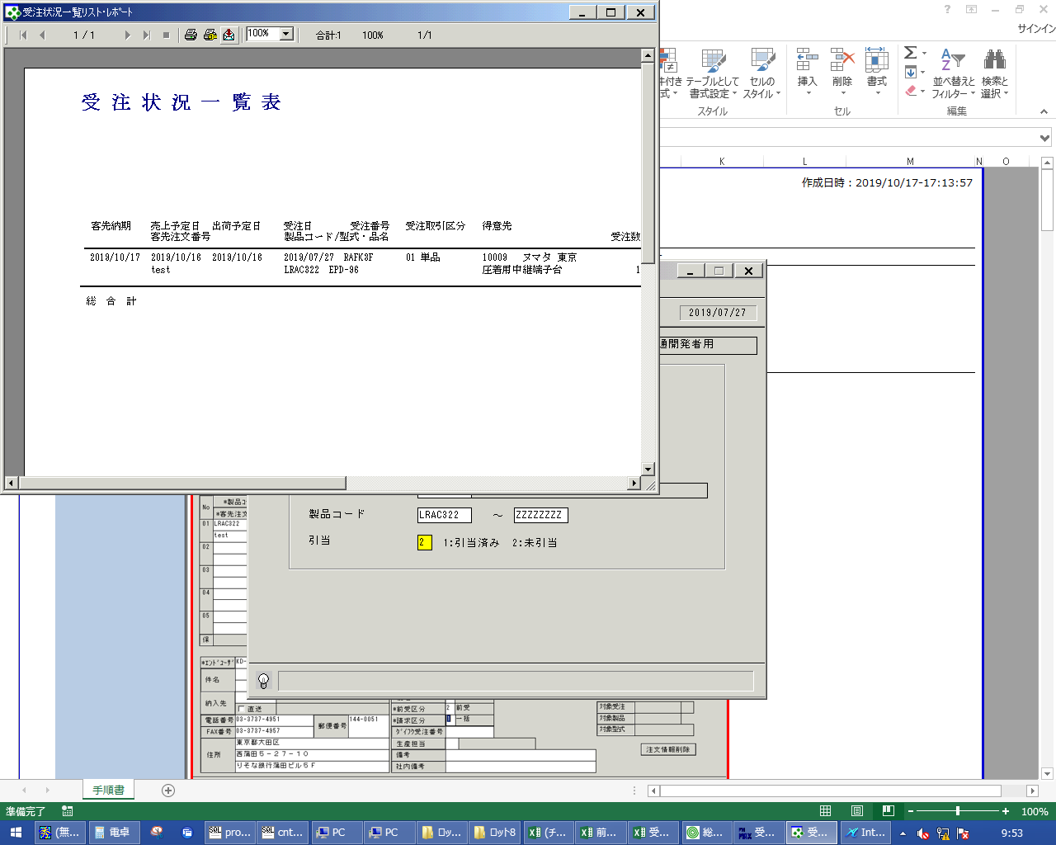
 |  |  | 操作内容 | 「エクスポート」ボタンをクリックし、PDFファイルを保存します。

画面レイアウト
画面レイアウト |  |  |  |  |  | 名称 |  | 受注状況一覧 |  |  |  | 名称 |  |  |  |  | 変更履歴 | Ｖｅｒ． | 年月日 |  | 作成者 | Ｖｅｒ． | 年月日 | 作成者
 |  |  |  |  |  |  |  |  |  |  |  |  |  |  |  |  |  | 1.06 | 2006-08-29 |  | FJCL)齊藤 | 2.00 | 2007-01-09 | FJCL)齊藤
 |  |  |  |  |  | ＩＤ |  | UODPR52 |  |  |  | ＩＤ |  |  |  |  |  | 1.07 | 2006-10-24 |  | FJCL)齊藤 | 2.01 | 2012-02-16 | FKS)山本
 |  |  |  |  |  |  |  |  |  |  |  |  |  |  |  |  |  | 1.08 | 2006-11-01 |  | FJCL)齊藤

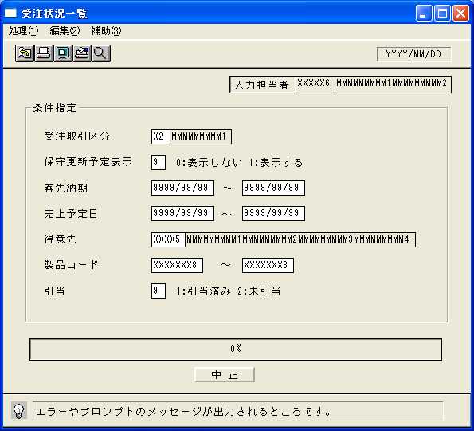
 |  |  |  |  |  |  |  |  |  |  |  |  | ＜利用部門＞
 |  |  |  |  |  |  |  |  |  |  |  |  |  | ・営業部門

 |  |  |  |  |  |  |  |  |  |  |  |  | ＜用途／目的＞
 |  |  |  |  |  |  |  |  |  |  |  |  |  | ・受注状況の確認を行うために使用する。
 |  |  |  |  |  |  |  |  |  |  |  |  |  |  | 引当、未引当の確認を行う。
 |  |  |  |  |  |  |  |  |  |  |  |  |  |  | 売上予定の確認を行う。
 |  |  |  |  |  |  |  |  |  |  |  |  |  |  | 保守更新予定の確認を行う。

 |  |  |  |  |  |  |  |  |  |  |  |  | ＜機能＞
 |  |  |  |  |  |  |  |  |  |  |  |  |  | ・指定した出力条件を元に、受注情報から該当データを取得し印刷する。
 |  |  |  |  |  |  |  |  |  |  |  |  |  |  | ※取消された受注情報は対象としない。
 |  |  |  |  |  |  |  |  |  |  |  |  |  | ・国内受注分（受注情報の海外取引区分が0:国内）のみ表示する。
 |  |  |  |  |  |  |  |  |  |  |  |  |  | ・伝票単位に表示する。

＜機能概要＞
出力方式 | 一括 |  |  |  |  |  |  |  |  |  |  |  | ソート条件 |  |  | 客先納期／受注番号／行番号
出力ｻｲｸﾙ | 随時 |  |  |  |  |  |  |  |  |  |  |  | (指定無しは 昇順)
範囲指定 |  | 項目名 | 開始 | 終了 | 単一 |  | 検索Ｗ |  | № | 備考
 | 1 | 受注取引区分 |  |  | ○ |  | ○ |  | 01 | 初期値 空白(全件) |  |  | 集計 |  |  | 総合計 |  |  |  | ＜その他＞
 | 2 | 保守更新予定表示 |  |  | ○ |  |  |  |  | 0:表示しない、1:表示する | ※１補足参照
 |  |  |  |  |  |  |  |  |  | （初期値→0:表示しない）
 | 3 | 客先納期 | ○ | ○ |  |  | ○ |  | 09 | 初期値 開始:運用日 終了:運用日
 | 4 | 売上予定日 | ○ | ○ |  |  | ○ |  | 09 | 初期値 開始:運用日 終了:運用日 |  |  | 改頁条件 |  |  | なし
 | 5 | 得意先 |  |  | ○ |  | ○ |  | 02 | 初期値 空白(全件)
 | 6 | 製品コード | ○ | ○ |  |  | ○ |  | 04 | 初期値 開始:空白 終了:ZZZZZZZZ
 | 7 | 引当 |  |  | ○ |  |  |  |  | 1:引当済み、2:未引当 |  |  | 用紙ｻｲｽﾞ |  |  | Ｂ４ヨコ
 | 8 |  |  |  |  |  |  |  |  | （初期値→空白(全件)）
 | 9

